Foglio1
FOTO PRODOTTO | PRODOTTO | EAN | SCAD. | Q.TA' CARTONI da 6PZ | TOT BARATTOLI | PAP BARATTOLO | TOT PAP | PALLET
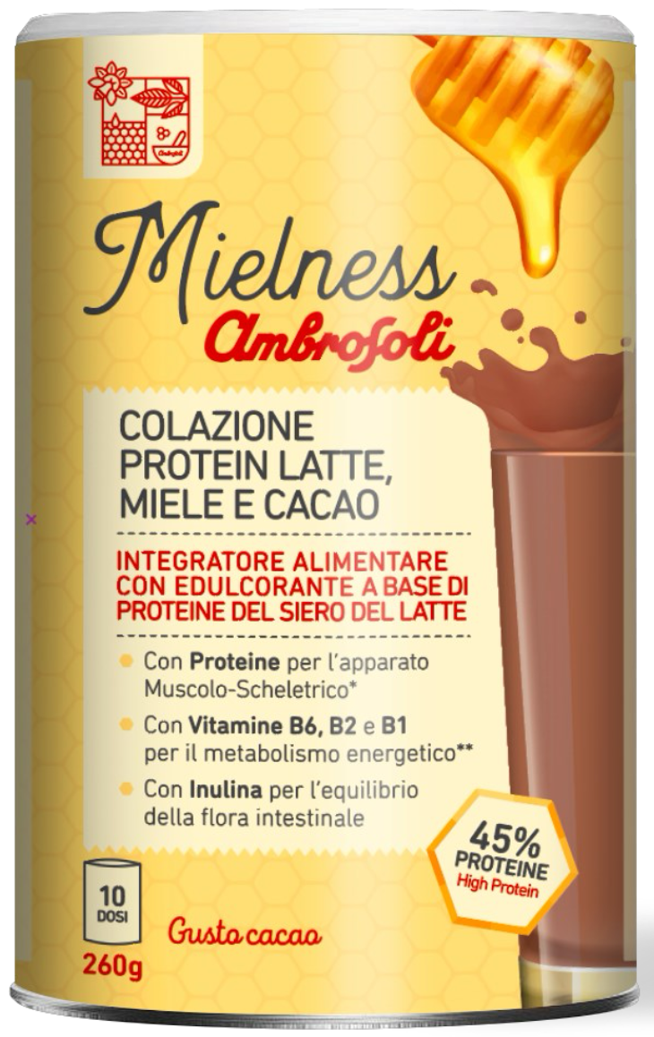 | COLAZIONE PROTEIN MIELE E CACAO 260 Gr. | EAN8006450080113 | 31.08.26 | 1,711 | 8,250 | 20.90 € | 172,425.00 € | 84 Ct. X Pallet - Kg.181,60
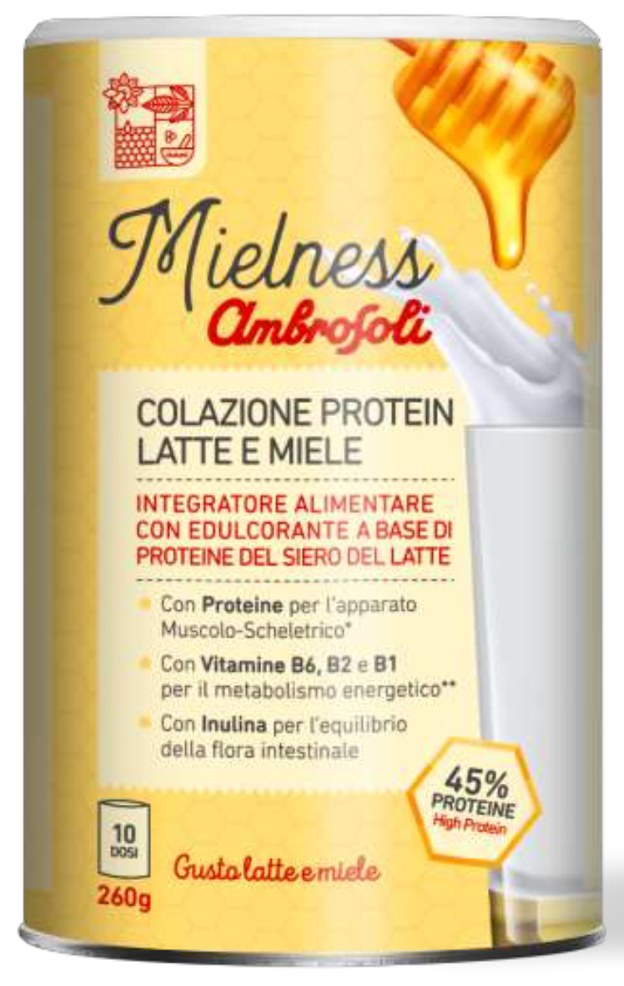 | COLAZIONE PROTEIN LATTE E MIELE 260 Gr. | EAN8006450080106 | 31.08.26 | 1,322 | 5,916 | 20.90 € | 123,644.40 € | 84 Ct. X Pallet - Kg.181,60
 |  |  |  |  | 14,166 |  | 296,069.40 €

